目标价格
G3项目海兴钢丝目标价格测算（元、未税）
QAD号 | 名称 | 材料 | 重量kg | 材料单价 | 材料成本 | 目标价格
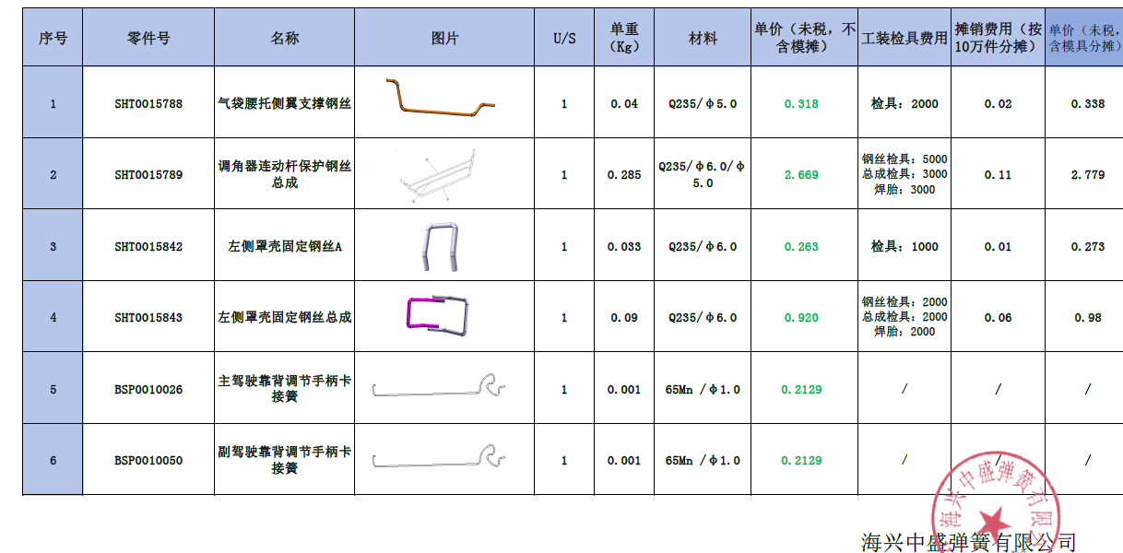
SHT0015788 | 气袋腰托侧翼支撑钢丝 | Q235 | 0.04 | 5 | 0.2 | 0.32
SHT0015789 | 调角器连动杆保护钢丝A | Q235 | 0.235 | 5 | 1.175 | 3.47
 | 调角器连动杆保护钢丝B | Q235 | 0.091 | 5 | 0.455
 | 调角器连动杆保护钢丝C | Q235 | 0.059 | 5 | 0.295
 | 焊接 |  |  | 0.05 | 8
SHT0015842 | 左测罩壳固定钢丝A | Q235 | 0.033 | 5 | 0.165 | 0.26
SHT0015843 | 左测罩壳固定钢丝B | Q235 | 0.0477 | 5 | 0.2385 | 0.92
 | 左测罩壳固定钢丝C | Q235 | 0.0423 | 5 | 0.2115
 | 焊接 |  |  | 0.05 | 4
